상품제안서
A4 클립보드(칼라인쇄/자석여밈형) | 상품코드: S05647

 |  |  |  |  |  |  | 02-713-8555 | www.synergygift.co.kr
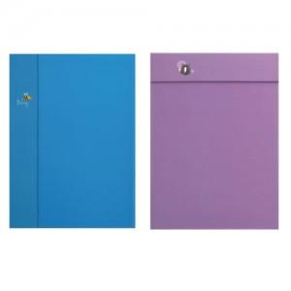

【상세/제작정보】 | .

【인쇄/포장옵션】 | 풀칼라 / OPP(비닐)

【공급단가】 | 수량 | 300~ | 500~ | 1,000~ | 3,000~ | 5,000~
*VAT별도 | 단가 | 4,250원 | 2,760원 | 2,220원 | 2,140원 | 2,060원

【상품 URL】 | https://www.synergygift.co.kr:443/src/goods_detail.php?gdno=12751

